semaine 1

Menus Dardilly
 |  | 2026-09-01 | 2026-09-03 | 2026-09-04

Entrées |  | melon | Salade de tomate bio, basilic | Salade de blé
 |  | pastèque | Tzatziki | Taboulé
Plat du jour | IGP | Colin sauce vierge | Pois chiches à la tomate | Cuisse de poulet au curry
substitution |  |  |  | Nuggets végé sauce curry
Garnitures |  | Carottes Vichy | Gratin d'aubergines bio | Courgettes persillées
 |  | Coquillettes | Riz | Polenta
Produit laitier |  | Emmental | Camembert | Vercorais
 |  | Fromage blanc et sucre roux | Yaourt vanillé | Fromage blanc nature
Desserts |  | Fruit frais de saison | Crème au chocolat | Fruit frais de saison

semaine 4
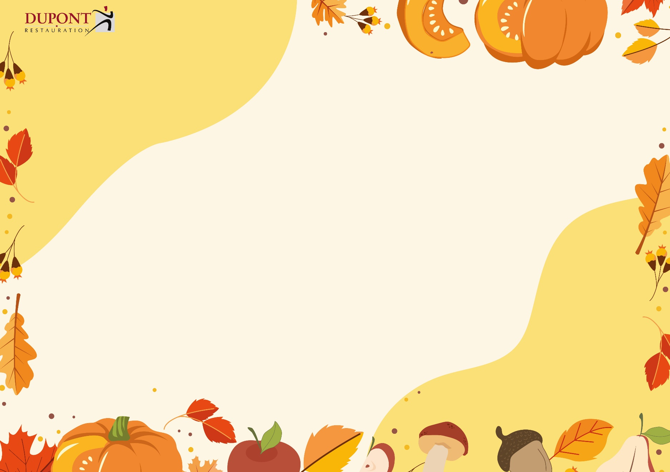
Menu Dardilly
 | 2026-09-21 | 2026-09-22 | 2026-09-24 | 2026-09-25

Entrées | Taboulé | Radis beurre | Salade de tomate mozzarella | Crème de petits pois
 | Salade de pommes de terre | Duo de salades vertes | Coleslaw | Macédoine mayonnaise
Plat du jour | Omelette aux herbes fraîches | Sauté de bœuf paprika doux | Filet de merlu au citron | Lasagnes de bœuf bio
substitution |  | Colin aux olives |  | Lasagnes végétariennes
Garnitures | Pâtes | Haricots rouges | Boulgour
 | Haricots verts | Tomate provençale | Courgettes sautées | Salade verte
Produits laitiers | Montcadi | Saint Paulin | Gouda | Brie de Meaux
 | Fromage blanc et cassonade | Yaourt nature | Yaourt bio à la vanille | Fromage blanc nature
Dessert | Fruit frais de saison | Crème caramel | Moelleux aux amandes | Fruit frais de saison

semaine 5
Menu Dardilly
 | 2026-09-28 |  | 2026-09-29 | 2026-10-01 | 2026-10-02

Entrées | Salade de tomates basilic |  | Duo de haricots | Salade de pâtes | Carottes râpées au citron
 | Salade de courgettes |  | Salade de chou fleur cuit | Salade de boulgour | Concombre bulgare
Plat du jour | Sauté de porc aux oignons | IGP | chili sin carné | Saumonette sauce citron | Hachis parmentier
substitution | Crumble de colin |  |  |  | Parmentier de poisson
aux enfants nés en septembre!
Garnitures | Lentilles |  |  | Semoule | Salade
 | Purée de courges |  |  | Poélée de légumes
Produits laitiers | Chèvre |  | Tomme grise | Le p'tit Beaujol | Coulommiers
 | Fromage blanc nature |  | Yaourt nature | Yaourt bio au miel | Yaourt vanille
Dessert | Fruit de saison |  | Gâteau d'anniversaire | Fruit de saison | Liégeois

semaine 6
Menu Dardilly
 | 2026-10-05 | 2026-10-06 |  | 2026-10-08 | 2026-10-09
 |  |  |  |  | Octobre rose
Entrées | Salade verte et croûtons | Velouté de légumes maison |  | Houmous de pois chiche | Rondelles de radis roses au fromage blanc
 | Céleri rémoulade |  |  | Salade de lentilles | Salade de betteraves vinaigrette
Plat du jour | Gnocchis à la tomate gratinés | Poulet rôti sauce BBQ | label | Daube de bœuf | Filet de colin sauce aux baies roses
substitution |  | Nuggets végé et sa sauce maison |  | Filet de merlu aux olives | 
Garnitures |  | Pâtes |  | Blé | Riz
 | Choux Fleurs persillés | Carottes poêlées |  | Butternut | Compotée de chou rouge
Produits laitiers | Camembert | Mimolette |  | Saint Paulin | Tomme blanche
 | Fromage blanc bio vanille | Yaourt nature |  | Fromage blanc nature | Yaourt aux fraises
Dessert | Crumble à la poire | Fruit de saison |  | Fruit de saison | Ile flottante à la crème anglaise à la praline rose
 |  |  |  | (aucun)

semaine 7
aux enfants nés en Octobre!

 | 2026-10-12 | 2026-10-13 | 2026-10-15 | 2026-10-16

Entrées | Carottes rapées | Salade de brocolis | Salade composée au thon | Velouté de courges à la crème
 | Céleri rémoulade | Salade d'artichauts pesto
Plat du jour | Poisson pané | Cake salé au potimarron | Sauté de dinde au jus | Echine de porc à la moutarde légère
substitution |  |  | Filet de merlu sauce fines herbes | Omelette
Garnitures | Poélée de légumes | Haricots verts | Epinards | Chou fleur
 | Semoule |  | Riz | Pommes vapeur
Produits laitiers | Edam | Montcadi | Brie de Meaux | Tomme grise
 | Fromage blanc au miel | Yaourt nature | Yaourt bio au sucre roux | Fromage blanc nature
Dessert | Fruit frais de saison | Salade de fruits | Fruit frais de saison | Moelleux à la courge et pépite de chocolat

